电器设备
宝顶南宋街酒店电器设备采购清单
序号 | 采购名称 | 技术参数 | 单位 | 数量 | 单价限价（元） | 小计（元） | 参考图片
1 | 酒店商用电视机 | 1.屏幕尺寸：55吋4K全面屏电视，外观尺寸：1225*81 *717 mm。 2.系统配置：酷开9智能操作系统，4核A35高性能处理器，1.8GHz主频，2G DDR4主内存，内置32G大容量eMMC5.1闪存，支持802.11 b/g/n/ac。 3.接口配置：支持HDMI2.0*2、AV接口*1、同轴接口*1、RF（DTMB）接口1、USB2.0*2、有线网络接口*1、调试串口*1、RS232接口*1； 4.支持开关机联动; 开机无广告;有酒店功能通道和菜单，支持远程刷机IPTV，支持U盘升级和刷机。 5.功能配置：支持按需替换开机LOGO、动画、视频；支持主页APK替换；支持开机自动恢复设置、支持定时开、关机；支持远程控制开关机；支持ＨＤＭＩ信号接入自动跳转；支持开机自动播放Ｕ盘内容；提供功能支持的电视机设置界面截图（无截图视为不满足要求）。 6.音响功能：峰值20W*2双声道独立腔体音响，开机支持U盘克隆；支持同轴音频输出至音响； 7.安全配置：最大功率120W,待机功率：≤0.5W。具有使用供电过载自动关机保护功能，提供相关佐证材料加盖投标人公章。 9.电视机裸机尺寸（嵌入式安装）：≤1225*717*81毫米 10.所投产品生产企业获得能源管理体系证书，提供证书复印件加盖投标人公章. 11.所投产品生产企业获得IECQ有害物质过程管理证书，提供证书复印件加盖投标人公章. 12.为保证投标产品的设计先进性，投标人所投产品的生产企业通过国家级部委认定的绿色供应链企业。提供复印件并加盖投标人公章. 13.提供所投产品3C认证、检测报告复印件加盖投标人公章； 14.所投标产品必须以酒店管理系统CTLife OS软件进行适配（投标人自行提供承诺函） 含：制作、运输、安装。 品牌：创维、海尔、TCL类似同档次、同质量、同技术水平品牌 | 台 | 137 | 1980.00 | 271260.00 | 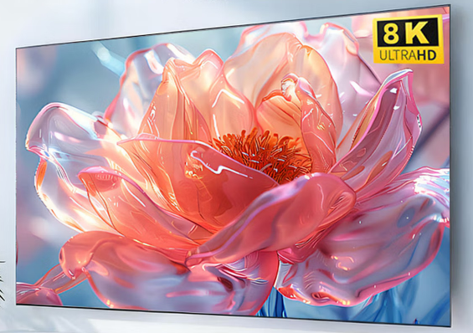
2 | 打印机 | 1、A3彩色多功能复印机【涵盖A3彩色复印/网络彩色打印/U盘彩色打印/网络彩色扫描功能】； 2、黑白复印/黑白打印速度：≥30张/分钟； 3、黑白复印/黑白打印速度：≥30张/分钟； 4、标配内存：≥5GB； 5、标配硬盘：≥500GB； 6、标配双面自动读稿器； 7、标配双面器/支持双面打印/双面复印/双面扫描； 8、配置落地式四层大容量纸盒容量≥3300张；多功能供纸盒3200张【包含纸盒容量550张+550张+1200张+900张=3200张】+手送纸盒100张； 9、配置纸盒恒温加热控制系统MX-EB19/特别适合潮湿环境使用/不卡纸结构设计； 10、彩色打印分辨率：9600dpi*600dpi； 11、彩色扫描分辨率：50dpi-9600dpi； 12、配置≥10英寸全中文彩色液晶触摸屏 13、配置支持国产操作系统linuxOS系统/麒麟系统/统信系统等/支持国际操作系统Windows系统等/并行双系统； 14、标配网络彩色打印/网络彩色扫描； 15、配置ScanPath文档扫描解决方案系统； 16、配置享印畅链文印数据安全管控应用系统； 17、提供办公设备多功能集成应用平台系统（提供软件著作权加盖投标人公章）； 18、随机配置大容量墨粉和大容量套鼓组件；保证原厂原装随货物一并交付客户现场验收； 19、质保服务承诺：生产厂家提供质保3年或者印量60万张的质保服务；生产厂家提供终身免费上门维修服务； 含：制作、运输、安装。 品牌：夏普、惠普、联想、佳能类似同档次、同质量、同技术水平品牌 | 台 | 1 | 9000.00 | 9000.00 | 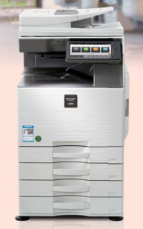
3 | 办公笔记本电脑 | CPU 13代酷睿 净重量 ≤2kg 产品形态 超薄（≤15mm），4G/5G上网 整机性能释放 60-89W 显卡 集成显卡 接口 全功能Type-C，专用扩展坞接口，USB-A, HDMI 屏幕尺寸 ≥14英寸 屏幕 高分辨率(2K以上)，高屏占比(85%)，高色域(100%sRGB) 硬盘容量 ≥1T 内存容量 ≥16GB 系统 预装Windows11 品牌：联想、惠普、戴尔、华为类似同档次、同质量、同技术水平品牌 | 台 | 2 | 5000.00 | 10000.00 | 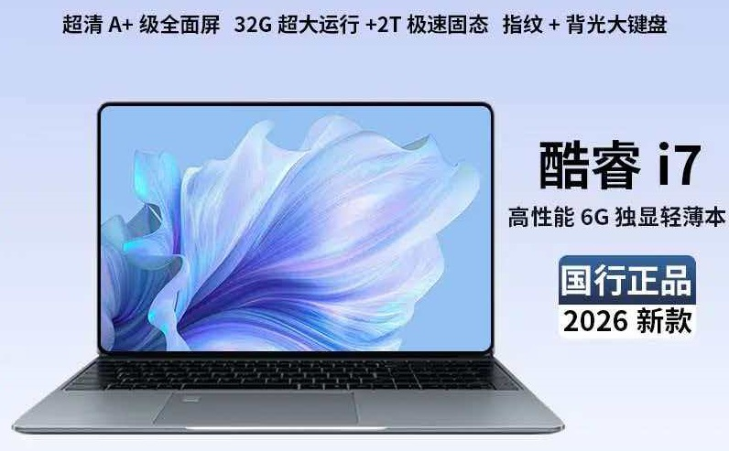
 | 合计（元） | 最高限价 |  |  |  | 290260.00
备注：参考图片仅供参考作用，图片上品牌标志，不作为本次要求购买的品牌。投标人自行选择品牌购买。

